Road_averagevehicle
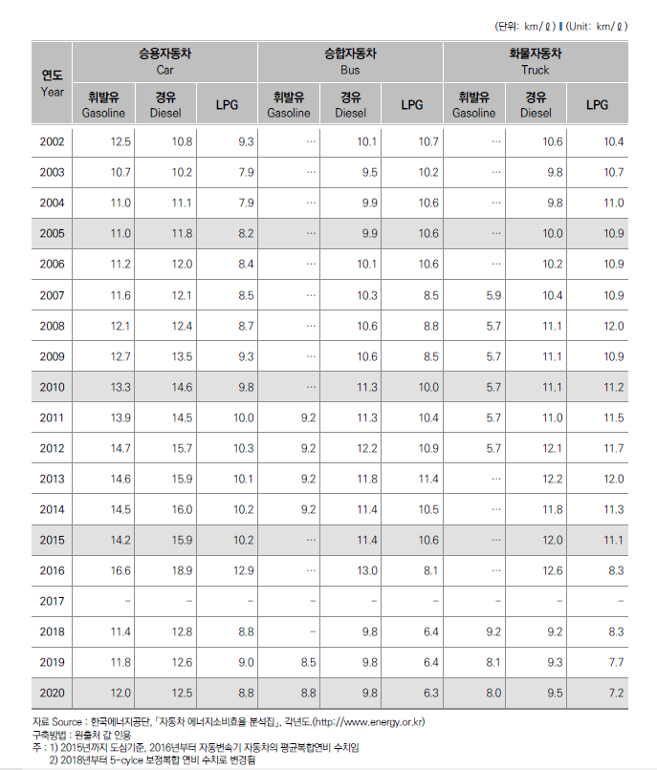
2020년도 자동차 에너지소비효율 (단위: km/ℓ)
 | 승용자동차 (Car) |  |  | 승합자동차 (Bus) |  |  | 화물자동차 (Truck)
연도 (Year) | 휘발유 (Gasoline) | 경유 (Diesel) | LPG | 휘발유 (Gasoline) | 경유 (Diesel) | LPG | 휘발유 (Gasoline) | 경유 (Diesel) | LPG
2020 | 12.0 | 12.5 | 8.8 | 8.8 | 9.8 | 6.3 | 8.0 | 9.5 | 7.2

자료 Source: 한국에너지공단, 「자동차 에너지소비효율 분석집」, 각년도 (http://www.energy.or.kr)

